Input and Orientations
User Input |  |  |  |  |  | Raw |  |  |  |  |  |  | Ratios |  |  |  |  |  | Reference
i1 | i2 | i3 | i4 | i5 | i6 | i1 | i2 | i3 | i4 | i5 | i6 | r1 | i1 | i2 | i3 | i4 | i5 | i6 | p1 - i1:i2 | p8 - i1:i3 | p9 - i1:i4 | p10 - i1:i5 | p11 - i1:i6
0 |  |  |  |  |  | 0 | 50 | 31 | 64 | 76 | 53 |  | 1.00 | 1.00 | 0.45 | 1.78 | 3.17 | 1.13 | 1.00 | 2.23 | 0.56 | 0.32 | 0.89
50 | 0 |  |  |  |  | 50 | 0 | 75 | 46 | 46 | 31 |  | 1.00 | 1.00 | 3.00 | 0.85 | 0.85 | 0.45 | 1.00 | 0.33 | 1.17 | 1.17 | 2.23
69 | 25 | 0 |  |  |  | 69 | 25 | 0 | 33 | 65 | 53 |  | 2.23 | 0.33 | 1.00 | 0.49 | 1.86 | 1.13 | 6.68 | 2.23 | 4.52 | 1.20 | 1.97
36 | 54 | 67 | 0 |  |  | 36 | 54 | 67 | 0 | 22 | 41 |  | 0.56 | 1.17 | 2.03 | 1.00 | 0.28 | 0.69 | 0.48 | 0.28 | 0.56 | 1.99 | 0.81
24 | 54 | 35 | 78 | 0 |  | 24 | 54 | 35 | 78 | 0 | 63 |  | 0.32 | 1.17 | 0.54 | 3.55 | 1.00 | 1.70 | 0.27 | 0.59 | 0.09 | 0.32 | 0.19
47 | 69 | 47 | 59 | 37 | 0 | 47 | 69 | 47 | 59 | 37 | 0 |  | 0.89 | 2.23 | 0.89 | 1.44 | 0.59 | 1.00 | 0.40 | 1.00 | 0.62 | 1.51 | 0.89
 |  |  |  |  |  |  |  |  |  |  |  |  |  |  |  |  |  |  | 1.64 | 1.11 | 1.25 | 1.08 | 1.16 | Average

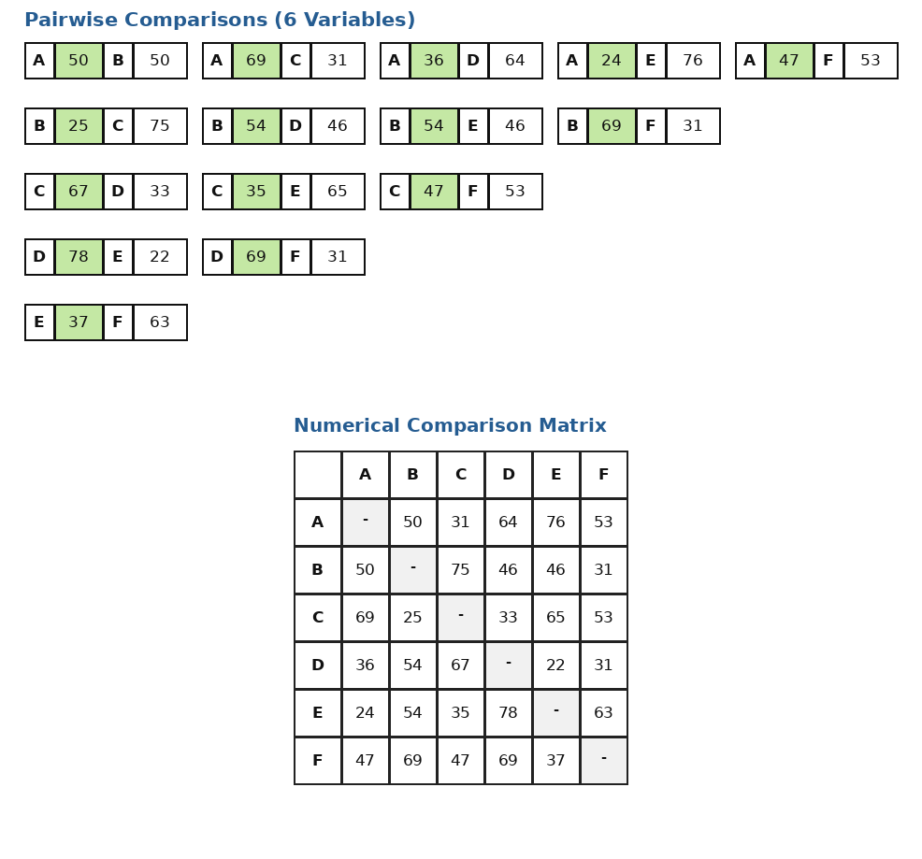
 |  |  |  |  |  |  |  |  |  |  |  | r2 | i2 | i1 | i3 | i4 | i5 | i6 | p11 - i2:i1 | p2 - i2:i3 | p5 - i2:i4 | p7 - i2:i5 | p12 - i2:i6
 |  |  |  |  |  |  |  |  |  |  |  |  | 1.00 | 1.00 | 0.45 | 1.78 | 3.17 | 1.13 | 1.00 | 2.23 | 0.56 | 0.32 | 0.89
 |  |  |  |  |  |  |  |  |  |  |  |  | 1.00 | 1.00 | 3.00 | 0.85 | 0.85 | 0.45 | 1.00 | 0.33 | 1.17 | 1.17 | 2.23
 |  |  |  |  |  |  |  |  |  |  |  |  | 0.33 | 2.23 | 1.00 | 0.49 | 1.86 | 1.13 | 0.15 | 0.33 | 0.68 | 0.18 | 0.30
 |  |  |  |  |  |  |  |  |  |  |  |  | 1.17 | 0.56 | 2.03 | 1.00 | 0.28 | 0.69 | 2.09 | 0.58 | 1.17 | 4.16 | 1.69
 |  |  |  |  |  |  |  |  |  |  |  |  | 1.17 | 0.32 | 0.54 | 3.55 | 1.00 | 1.70 | 3.72 | 2.18 | 0.33 | 1.17 | 0.69
 |  |  |  |  |  |  |  |  |  |  |  |  | 2.23 | 0.89 | 0.89 | 1.44 | 0.59 | 1.00 | 2.51 | 2.51 | 1.55 | 3.79 | 2.23
 |  |  |  |  |  |  |  |  |  |  |  |  |  |  |  |  |  |  | 1.74 | 1.36 | 0.91 | 1.80 | 1.34 | Average

 |  |  |  |  |  |  |  |  |  |  |  | r3 | i3 | i1 | i2 | i4 | i5 | i6 | p81 - i3:i1 | p21 - i3:i2 | p3 - i3:i4 | p6 - i3:i5 | p13 - i3:i6
 |  |  |  |  |  |  |  |  |  |  |  |  | 0.45 | 1.00 | 1.00 | 1.78 | 3.17 | 1.13 | 0.45 | 0.45 | 0.25 | 0.14 | 0.40
 |  |  |  |  |  |  |  |  |  |  |  |  | 3.00 | 1.00 | 1.00 | 0.85 | 0.85 | 0.45 | 3.00 | 3.00 | 3.52 | 3.52 | 6.68
 |  |  |  |  |  |  |  |  |  |  |  |  | 1.00 | 2.23 | 0.33 | 0.49 | 1.86 | 1.13 | 0.45 | 3.00 | 2.03 | 0.54 | 0.89
 |  |  |  |  |  |  |  |  |  |  |  |  | 2.03 | 0.56 | 1.17 | 1.00 | 0.28 | 0.69 | 3.61 | 1.73 | 2.03 | 7.20 | 2.92
 |  |  |  |  |  |  |  |  |  |  |  |  | 0.54 | 0.32 | 1.17 | 3.55 | 1.00 | 1.70 | 1.71 | 0.46 | 0.15 | 0.54 | 0.32
 |  |  |  |  |  |  |  |  |  |  |  |  | 0.89 | 0.89 | 2.23 | 1.44 | 0.59 | 1.00 | 1.00 | 0.40 | 0.62 | 1.51 | 0.89
 |  |  |  |  |  |  |  |  |  |  |  |  |  |  |  |  |  |  | 1.70 | 1.51 | 1.43 | 2.24 | 2.01 | Average

 |  |  |  |  |  |  |  |  |  |  |  | r4 | i4 | i1 | i2 | i3 | i5 | i6 | p91 - i4:i1 | p51 - i4:i2 | p31 - i4:i3 | p4 - i4:i5 | p14 - i4:i6
 |  |  |  |  |  |  |  |  |  |  |  |  | 1.78 | 1.00 | 1.00 | 0.45 | 3.17 | 1.13 | 1.78 | 1.78 | 3.96 | 0.56 | 1.58
 |  |  |  |  |  |  |  |  |  |  |  |  | 0.85 | 1.00 | 1.00 | 3.00 | 0.85 | 0.45 | 0.85 | 0.85 | 0.28 | 1.00 | 1.90
 |  |  |  |  |  |  |  |  |  |  |  |  | 0.49 | 2.23 | 0.33 | 1.00 | 1.86 | 1.13 | 0.22 | 1.48 | 0.49 | 0.27 | 0.44
 |  |  |  |  |  |  |  |  |  |  |  |  | 1.00 | 0.56 | 1.17 | 2.03 | 0.28 | 0.69 | 1.78 | 0.85 | 0.49 | 3.55 | 1.44
 |  |  |  |  |  |  |  |  |  |  |  |  | 3.55 | 0.32 | 1.17 | 0.54 | 1.00 | 1.70 | 11.23 | 3.02 | 6.58 | 3.55 | 2.08
 |  |  |  |  |  |  |  |  |  |  |  |  | 1.44 | 0.89 | 2.23 | 0.89 | 0.59 | 1.00 | 1.62 | 0.65 | 1.62 | 2.45 | 1.44
 |  |  |  |  |  |  |  |  |  |  |  |  |  |  |  |  |  |  | 2.91 | 1.44 | 2.24 | 1.89 | 1.48 | Average

 |  |  |  |  |  |  |  |  |  |  |  | r5 | i5 | i1 | i2 | i3 | i4 | i6 | p101 - i5:i1 | p71 - i5:i2 | p61 - i5:i3 | p41 - i5:i4 | p15 - i5:i6
 |  |  |  |  |  |  |  |  |  |  |  |  | 3.17 | 1.00 | 1.00 | 0.45 | 1.78 | 1.13 | 3.17 | 3.17 | 7.05 | 1.78 | 2.81
 |  |  |  |  |  |  |  |  |  |  |  |  | 0.85 | 1.00 | 1.00 | 3.00 | 0.85 | 0.45 | 0.85 | 0.85 | 0.28 | 1.00 | 1.90
 |  |  |  |  |  |  |  |  |  |  |  |  | 1.86 | 2.23 | 0.33 | 1.00 | 0.49 | 1.13 | 0.83 | 5.57 | 1.86 | 3.77 | 1.65
 |  |  |  |  |  |  |  |  |  |  |  |  | 0.28 | 0.56 | 1.17 | 2.03 | 1.00 | 0.69 | 0.50 | 0.24 | 0.14 | 0.28 | 0.41
 |  |  |  |  |  |  |  |  |  |  |  |  | 1.00 | 0.32 | 1.17 | 0.54 | 3.55 | 1.70 | 3.17 | 0.85 | 1.86 | 0.28 | 0.59
 |  |  |  |  |  |  |  |  |  |  |  |  | 0.59 | 0.89 | 2.23 | 0.89 | 1.44 | 1.00 | 0.66 | 0.26 | 0.66 | 0.41 | 0.59
 |  |  |  |  |  |  |  |  |  |  |  |  |  |  |  |  |  |  | 1.53 | 1.82 | 1.97 | 1.25 | 1.32 | Average

 |  |  |  |  |  |  |  |  |  |  |  | r6 | i6 | i1 | i2 | i3 | i4 | i5 | p111 - i6:i1 | p121 - i6:i2 | p131 - i6:i3 | p141 - i6:i4 | p151 - i6:i5
 |  |  |  |  |  |  |  |  |  |  |  |  | 1.13 | 1.00 | 1.00 | 0.45 | 1.78 | 3.17 | 1.13 | 1.13 | 2.51 | 0.63 | 0.36
 |  |  |  |  |  |  |  |  |  |  |  |  | 0.45 | 1.00 | 1.00 | 3.00 | 0.85 | 0.85 | 0.45 | 0.45 | 0.15 | 0.53 | 0.53
 |  |  |  |  |  |  |  |  |  |  |  |  | 1.13 | 2.23 | 0.33 | 1.00 | 0.49 | 1.86 | 0.51 | 3.38 | 1.13 | 2.29 | 0.61
 |  |  |  |  |  |  |  |  |  |  |  |  | 0.69 | 0.56 | 1.17 | 2.03 | 1.00 | 0.28 | 1.24 | 0.59 | 0.34 | 0.69 | 2.46
 |  |  |  |  |  |  |  |  |  |  |  |  | 1.70 | 0.32 | 1.17 | 0.54 | 3.55 | 1.00 | 5.39 | 1.45 | 3.16 | 0.48 | 1.70
 |  |  |  |  |  |  |  |  |  |  |  |  | 1.00 | 0.89 | 2.23 | 0.89 | 1.44 | 0.59 | 1.13 | 0.45 | 1.13 | 0.69 | 1.70
 |  |  |  |  |  |  |  |  |  |  |  |  |  |  |  |  |  |  | 1.64 | 1.24 | 1.40 | 0.89 | 1.23 | Average

